상품제안서
폴리3면 쿠션담요 | 상품코드: S24580

 |  |  |  |  |  |  | 02-713-8555 | www.synergygift.co.kr
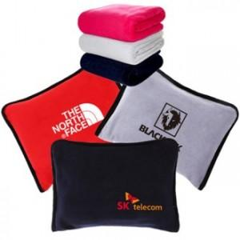

【상세/제작정보】

【인쇄/포장옵션】 | 실크, 자수 / OPP(비닐)

【공급단가】 | 수량 | 100~ | 200~ | 500~ | 1,000~ | 3,000~
*VAT별도 | 140*75 | 6,210원 | 5,980원 | 5,750원 | 5,520원 | 5,380원
 | 150*100 | 6,880원 | 6,630원 | 6,370원 | 6,120원 | 5,960원

【상품 URL】 | https://www.synergygift.co.kr:443/src/goods_detail.php?gdno=24580

